Omschrijving
Beschrijving van kenmerken van symbolen

Algemene kenmerken
Symbol attribuut | Omschrijving | Mogelijk in SLD / SE | Domein | Default
Name | Naam van de legenda-eenheid. | ja
Description - Title | Titel van de legenda-eenheid. | ja
Description - Abstract | Korte omschrijving van de legenda-eenheid. | ja
Example | Voorbeeldplaatje van de visualisatie. | ja
FeatureTypeName | Te visualiseren objecklasse, eventueel uitgesplitst per geometrie. | ja
Filter | Selectiecriterium voor de te visualiseren objecten. | ja
Geometry | Naam van het element (attribuut) waarin de geometrie van de feature is opgenomen. | ja
ReferenceScale | Schaal waarvoor opgegeven maten gelden. Als maten niet schaalafhankelijk zijn, dan hier niets invullen. | ja
MinScale | Minimale schaal waarbij deze layer getoond wordt. | ja
MaxScale | Maximale schaal waarbij deze layer getoond wordt. | ja
Symbol level | Afbeeldingsniveau, waarbij eerst niveau 1 en eventueel daarna niveau 2 en niveau 3 getekend wordt.. In SLD staan de verschillende niveaus onder elkaar. | ja

Kenmerken van punt symbolen (Point Symbolizer)
Symbol attribuut | Omschrijving | Mogelijk in SLD / SE | Domein | Default | Voorbeeld
Graphic - ExternalGraphic - OnlineResource | URL van de externe file met de afbeelding die het punt symboliseert. (in SLD 1.1 kan i.p.v. "OnlineResource" ook "InlineContent" gebruikt worden (als base64 encoded binary of embedded XML). | ja
Graphic - ExternalGraphic - Format | MIME type van de externe afbeelding, bijv. "image/jpg" voor JPEG file "image/png" voor PNG file "image/svg+xml" voor SVG file | ja
Graphic - Mark - WellKnownName | Soort puntsymbool met een bekende vorm, zoals vierkant, cirkel, ster, kruis, X. | ja | cirkel, vierkant, ster, driehoek, kruis, X
Graphic - Mark - Fill - fill | RGB kleur van de vulling van de marker in 2 formaten: R, G, B (decimale waarden) en #RRGGBB (in hexadecimale waarden , bijv. 0,127,255 | #007FFF. | ja | 0 - 255 (decimaal) en #00 - FF (hexadecimaal) voor elke kleur
Graphic - Mark - Fill - fill-opacity | Ondoorschijnendheid van de vulling van de marker (omgekeerde van transparancy), waarbij 1.0 = niet transparant. | ja | 0.0 - 1.0 | 1
Graphic - Mark - OnlineResource | URL van True Type Font file (lettertype) of ander bestand met één of meerdere markers. | ja
Graphic - Mark - Format | MIME type van de externe font file of afbeelding. "application/x-font-ttf" is de defacto aanduiding voor True Type Font. | ja
Graphic - Mark - MarkIndex | (ASCII) Code van het teken binnen de True Type Font file. | ja
Graphic - Mark - Stroke - stroke | RGB kleur van de rand van de marker in 2 formaten: R, G, B (decimale waarden) en #RRGGBB (in hexadecimale waarden , bijv. 0,127,255 | #007FFF. | ja | 0 - 255 (decimaal) en #00 - FF (hexadecimaal) voor elke kleur
Graphic - Mark - Stroke - stroke-opacity | Ondoorschijnendheid van de rand van de marker (omgekeerde van transparancy), waarbij 1.0 = niet transparant. | ja | 0.0 - 1.0 | 1
Graphic - Mark - Stroke - stroke-width | Lijndikte van de rand in points of pixels. | ja
Graphic - Size | Grootte van het puntsymbool in points of pixels. | ja | decimaal getal | 6 als mark, ware grootte als externalgraphic
Graphic - Opacity | Ondoorschijnendheid van het puntsymbool (omgekeerde van transparancy), waarbij 1.0 = niet transparant. | ja | 0.0 - 1.0 | 1.0
Graphic - Rotation | Draaiïngshoek van het puntsymbool. | ja | 0.0 - 360.0 | 0
Graphic - Anchorpoint | De relatieve positie van het puntsymool t.o.v. het plaatsingspunt, zowel in X als Y richting. Bij X=0.0 enY=0.0 valt de linkeronderhoek van het puntsymbool samen met het plaatsingspunt en bij X=1.0 en Y=1.0 de rechterbovenhoek. Bij X=0.5 en = 0.5 ligt het plaatsingspunt in het middel van het puntsymbool. | ja | 0.0 - 1.0 voor zowel X als Y | X= 0.5, Y= 0.5
Graphic - Displacement | De verplaatsing van het symboolpunt in X en in Y richting in points of pixels. | ja | decimaal getal voor zowel X als Y | X=0, Y=0

Kenmerken van lijn symbolen (Line Symbolizer)
Symbol attribuut | Omschrijving | Mogelijk in SLD / SE | Domein | Default | Voorbeeld
Stroke - stroke | RGB kleur van de cartografische lijn in 2 formaten: R, G, B (decimale waarden) en #RRGGBB (in hexadecimale waarden , bijv. 0,127,255 | #007FFF. | ja | 0 - 255 (decimaal) en #00 - FF (hexadecimaal) voor elke kleur |  | stroke=#000000 stroke=width=3
Stroke - stroke-width | Lijndikte van de cartografische lijn. | ja
Stroke - stroke-opacity | Ondoorschijnendheid van de cartografische lijn (omgekeerde van transparancy), waarbij 1.0 = niet transparant. | ja | 0.0 - 1.0 | 1 | stroke=#ff0000 stroke-opacity=0.5
Stroke - stroke-linecap | Vorm van begin en eind van een lijnstuk. | ja | butt, round, square | systeem afhankelijk
Stroke - stroke-linejoin | Vorm die bij hoeken in een lijn gebruikt wordt | ja | miter, round, bevel | systeem afhankelijk
Stroke - stroke-dasharray | Patroon, bijv. '1111001100', waarbij een 1 een lijnvulling van 1 pnt voorstelt en een 0 een lege ruimte van 1 pnt voorstelt. | ja |  | ononderbroken lijn | stroke=#0000FF stroke-width=3 dasharray=5 2
Stroke - stroke-dashoffset | afstand van het begin van de lijn tot waar de dash moet beginnen. | ja |  |  | stroke=#ff0000 stroke-width=30 stroke-linecap=butt stroke-dasharray=15 15 15 15 40 15 links: dash-offset=0.0 rechts: dash-offset=30
PerpendicularOffset | Verplaatsing (loodrecht op lijn) t.o.v. de doorgaande lijn in points of pixels; positief getal voor links van de oorspronkelijke geometrie, negatief voor rechts. | ja |  |  | 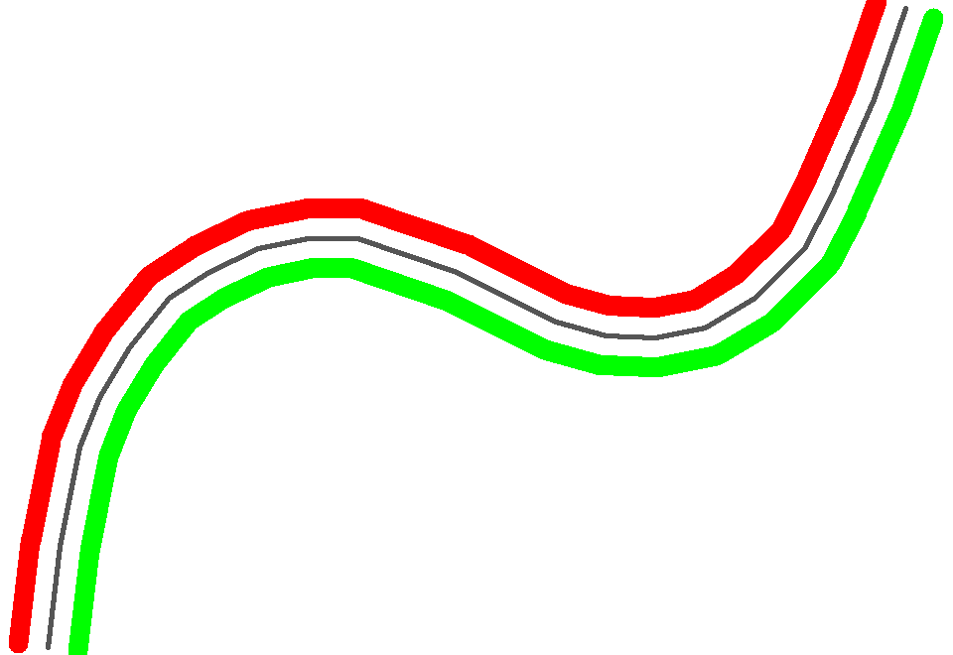 oorspr. lijn: zwart symbool 1: stroke=#ff0000 stroke-width=20 perpendicularOffset= 30 symbool 2: stroke: #00ff00 stroke-width=20 perpendicularOffset= -30
Stroke - GraphicFill - Graphic - ExternalGraphic - OnlineResource | URL van de afbeelding die herhaald wordt om de lijn op te vullen. I.p.v. "OnlineResource" kan ook "InlineContent" gebruikt worden (als base64 encoded binary of embedded XML). | ja |  |  | OnlineResource=smiley.png size=35 stroke-width=40 format=image/png
Stroke - GraphicFill - Graphic - ExternalGraphic - Format | MIME type van de externe afbeelding, bijv. "image/jpg" voor JPEG file "image/png" voor PNG file "image/svg+xml" voor SVG file | ja
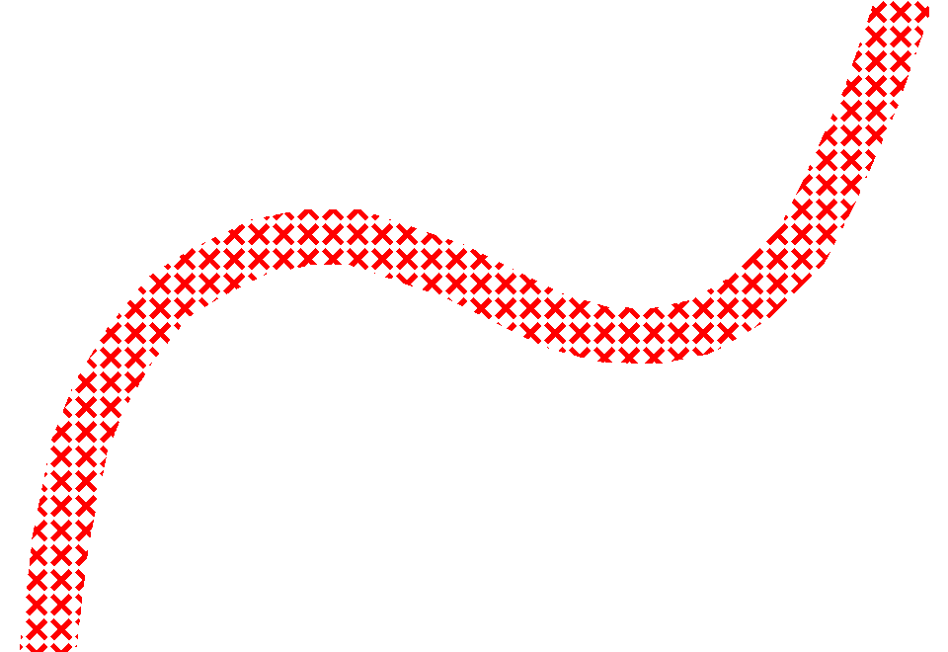
Stroke - GraphicFill - Graphic - Mark - WellKnownName | Soort puntsymbool met een bekende vorm waarmee de lijn gevuld wordt, zoals vierkant, cirkel, ster, kruis, X. | ja |  |  | WellKnownName=x fill=#ff0000 size=25 stroke-width=40
Stroke - GraphicFill - Graphic - Mark - Fill - fill | RGB kleur van de vulling van de marker in 2 formaten: R, G, B (decimale waarden) en #RRGGBB (in hexadecimale waarden , bijv. 0,127,255 | #007FFF. | ja
Stroke - GraphicFill - Graphic - Mark - Opacity | Ondoorschijnendheid van de vulling van de marker (omgekeerde van transparancy), waarbij 1.0 = niet transparant. | ja
Stroke - GraphicFill - Graphic - Mark - Size | Grootte van de marker in points of pixels. | ja
Stroke - GraphicFill - Graphic - Mark - Rotation | Draaiïngshoek van de marker. | ja
Stroke - GraphicFill - Graphic - Mark - OnlineResource | Naam van het True Type Font (lettertype). | ja
Stroke - GraphicFill - Graphic - Mark - Format | MIME type van de externe font file of afbeelding. "application/x-font-ttf" is de defacto aanduiding voor True Type Font. | ja
Stroke - GraphicFill - Graphic - Mark - MarkIndex | (ASCII) Code van het teken binnen de True Type Font. | ja
Stroke - GraphicFill - Graphic - Mark - Stroke - stroke | RGB kleur van de rand van de marker. | ja
Stroke - GraphicFill - Graphic - Mark - Stroke - stroke-width | Lijndikte van de rand in points of pixels. | ja
Stroke - GraphicStroke - InitialGap | Aantal points of pixels lege ruimte voor een marker. | ja |  |  | 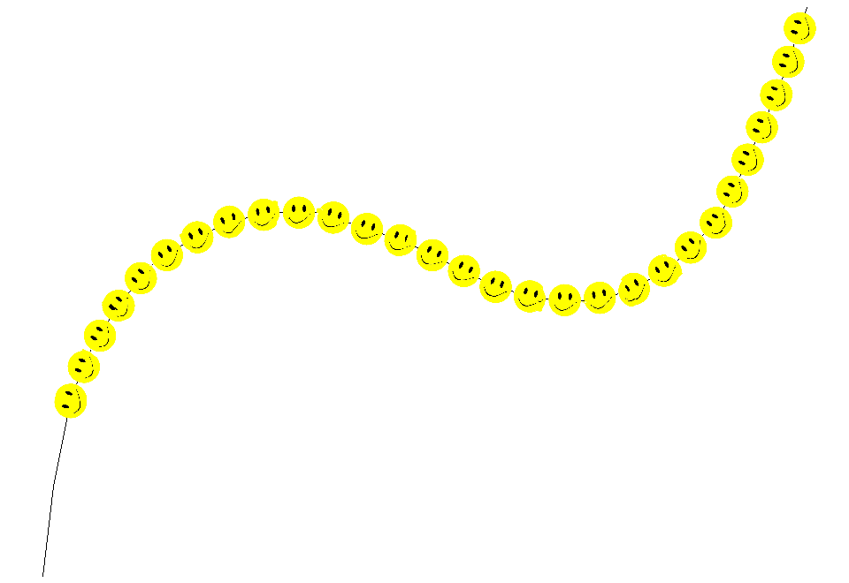 OnlineResource=smiley.png Format=image/png size=20 initialGap=180
Stroke - GraphicStroke - Gap | Aantal points of pixels lege ruimte achter een marker. | ja |  |  | 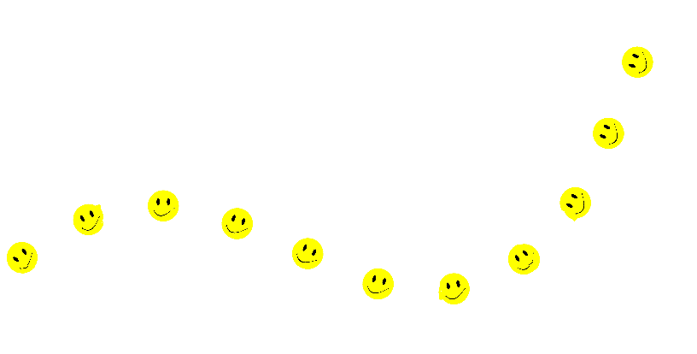 OnlineResource=smiley.png size=40 gap=50
Stroke - GraphicStroke - Graphic - ExternalGraphic - OnlineResource | URL van de afbeelding die op de lijn wordt getekend en meegebogen met de lijn. I.p.v. "OnlineResource" kan ook "InlineContent" gebruikt worden (als base64 encoded binary of embedded XML) . | ja
Stroke - GraphicStroke - Graphic - ExternalGraphic - Format | MIME type van de externe afbeelding, bijv. "image/jpg" voor JPEG file "image/png" voor PNG file "image/svg+xml" voor SVG file | ja
Stroke - GraphicStroke - Graphic - Mark - WellKnownName | Herhaalde vorm die wordt getekend op de lijn en meegebogen met de lijn. De vorm is een bekende vorm, zoals vierkant, cirkel, driehoek, ster, kruis, X. | ja | cirkel, vierkant, ster, driehoek, kruis, X, TTF
Stroke - GraphicStroke - Graphic - Mark - Fill - fill | RGB kleur van de marker in 2 formaten: R, G, B (decimale waarden) en #RRGGBB (in hexadecimale waarden , bijv. 0,127,255 | #007FFF. | ja | 0 - 255 (decimaal) en #00 - FF (hexadecimaal) voor elke kleur
Stroke - GraphicStroke - Graphic - Mark - Opacity | Ondoorschijnendheid van de marker (omgekeerde van transparancy), waarbij 1.0 = niet transparant. | ja | 0.0 - 1.0 | 1
Stroke - GraphicStroke - Graphic - Mark - Size | Grootte van de marker in points of pixels. | ja
Stroke - GraphicStroke - Graphic - Mark - Rotation | Draaiïngshoek van de marker. | ja
Stroke - GraphicStroke - Graphic - Mark - OnlineResource | URL van True Type Font file (lettertype) of ander bestand met één of meerdere markers. | ja
Stroke - GraphicStroke - Graphic - Mark - Format | MIME type van de externe font file of afbeelding. "application/x-font-ttf" is de defacto aanduiding voor True Type Font. | ja
Stroke - GraphicStroke - Graphic - Mark - MarkIndex | (ASCII) Code van het teken binnen de True Type Font. | ja
Stroke - GraphicStroke - Graphic - Mark - Stroke - stroke | RGB kleur van de rand van de marker in 2 formaten: R, G, B (decimale waarden) en #RRGGBB (in hexadecimale waarden , bijv. 0,127,255 | #007FFF. | ja | 0 - 255 (decimaal) en #00 - FF (hexadecimaal) voor elke kleur
Stroke - GraphicStroke - Graphic - Mark - Stroke - stroke-width | Lijndikte van de rand van de marker in points of pixels. | ja
Stroke - Decoration - MarkerCount | Aantal markers bij lijndecoratie (aan begin en/of eind van de lijn). | nee | 1 (aan begin van de lijn), 2 (aan begin en aan eind van de lijn)
Stroke - Decoration - SwitchFirst | Eerste marker wordt 180° gedraaid t.o.v. de lijn. | nee | ja/nee | ja
Stroke - Decoration - SwitchAll | Alle markers worden 180° gedraaid t.o.v. de lijn. | nee | ja/nee | nee
Stroke - Decoration - Graphic - ExternalGraphic - OnlineResource | Afbeelding aan het begin en eind van de lijn. I.p.v. "OnlineResource" kan ook "InlineContent" gebruikt worden (als base64 encoded binary of embedded XML). | nee
Stroke - Decoration - Graphic - ExternalGraphic - Format | MIME type van de afbeelding, bijv. "image/jpg" voor JPEG file "image/png" voor PNG file "image/svg+xml" voor SVG file | nee
Stroke - Decoration - Graphic - Mark - WellKnownName | Type marker. | nee | cirkel, vierkant, ster, driehoek, kruis, X, TTF
Stroke - Decoration - Graphic - Mark - Fill - fill | RGB kleur van de marker in 2 formaten: R, G, B (decimale waarden) en #RRGGBB (in hexadecimale waarden , bijv. 0,127,255 | #007FFF. | nee | 0 - 255 (decimaal) en #00 - FF (hexadecimaal) voor elke kleur
Stroke - Decoration - Graphic - Mark - Opacity | Ondoorschijnendheid van de marker (omgekeerde van transparancy), waarbij 1.0 = niet transparant. | nee | 0.0 - 1.0 | 1
Stroke - Decoration - Graphic - Mark - Size | Grootte van de marker in points of pixels. | nee
Stroke - Decoration - Graphic - Mark - Rotation | Draaiïngshoek van de marker. | nee |  | 0
Stroke - Decoration - Graphic - Mark - OnlineResource | Naam van het True Type Font (lettertype). | nee
Stroke - Decoration - Graphic - Mark - Format | MIME type van de externe font file of afbeelding. "application/x-font-ttf" is de defacto aanduiding voor True Type Font. | nee
Stroke - Decoration - Graphic - Mark - MarkIndex | (ASCII) Code van het teken binnen de True Type Font. | nee
Stroke - Decoration - Graphic - Mark - Stroke - stroke | RGB kleur van de rand van de marker (0% = 0, 100% = 255). | nee | 0 - 255 (decimaal) en #00 - FF (hexadecimaal) voor elke kleur
Stroke - Decoration - Graphic - Mark - Stroke - stroke-width | Lijndikte van de rand van de marker in points of pixels. | nee

Kenmerken van vlak symbolen (PolygonSymbolizer)
Symbol attribuut | Omschrijving | Mogelijk in SLD / SE | Domein | Default | Voorbeeld
Fill - fill | RGB kleur van het vlak in 2 formaten: R, G, B (decimale waarden) en #RRGGBB (in hexadecimale waarden , bijv. 0,127,255 | #007FFF. | ja | 0 - 255 (decimaal) en #00 - FF (hexadecimaal) voor elke kleur |  | fill=#33CC33, fill=#66FF66, fill=#009900
Fill - fill-opacity | Ondoorschijnendheid van de vulling (omgekeerde van transparancy), waarbij 1.0 = niet transparant. | ja |  |  | fill=#000080 fill-opacity=0.5 stroke=#FFFFFF stroke-width=2
Fill - StrokeFill - Separation | Afstand tussen lijnen onderling die een vlak vullen. Afstand in points / pixels. | nee
Fill - StrokeFill - Rotation | Hoek die de de lijnen maken t.o.v. de X as. | nee
Fill - StrokeFill - Stroke - stroke | RGB kleur van de lijn in 2 formaten: R, G, B (decimale waarden) en #RRGGBB (in hexadecimale waarden , bijv. 0,127,255 | #007FFF. | nee | 0 - 255 (decimaal) en #00 - FF (hexadecimaal) voor elke kleur
Fill - StrokeFill - Stroke - stroke-opacity | Ondoorschijnendheid van de lijn (omgekeerde van transparancy), waarbij 1.0 = niet transparant. | nee
Fill - StrokeFill - Stroke - stroke-width | Dikte van de lijn in points / pixels. | nee
Fill - StrokeFill - Stroke - stroke-dasharray | Patroon, bijv. '1111001100', waarbij een 1 een lijnvulling van 1 pnt voorstelt en een 0 een lege ruimte van 1 pnt voorstelt. | nee
Fill - GraphicFill - Graphic - ExternalGraphic - OnlineResource | URL van de afbeelding die herhaald wordt om het vlak op te vullen. I.p.v. "OnlineResource" kan ook "InlineContent" gebruikt worden (als base64 encoded binary of embedded XML). | ja |  |  | href=colorblocks.png format=image/png size=93
Fill - GraphicFill - Graphic - ExternalGraphic - Format | MIME type van de externe afbeelding, bijv. "image/jpg" voor JPEG file "image/png" voor PNG file "image/svg+xml" voor SVG file | ja

Fill - GraphicFill - Graphic - Mark - Type | Aanduiding of markers regelmatig of willekeurig over het vlak verdeeld zijn. | nee | grid, random |  | wellknownname=x
Fill - GraphicFill - Graphic - Mark - Xoffset | Verplaatsing van marker in X richting. | ja |  | 0 | stroke=#990099
Fill - GraphicFill - Graphic - Mark - Yoffset | Verplaatsing van marker in Y richting. | ja |  | 0 | size=16
Fill - GraphicFill - Graphic - Mark - Xseparation | Afstand tot volgende marker in X richting. | ja
Fill - GraphicFill - Graphic - Mark - Yseparation | Afstand tot volgende marker in Y richting. | ja
Fill - GraphicFill - Graphic - Mark - WellKnownName | Type marker. | ja | cirkel, vierkant, ster, driehoek, kruis, X, TTF
Fill - GraphicFill - Graphic - Mark - Fill - fill | RGB kleur van de marker in 2 formaten: R, G, B (decimale waarden) en #RRGGBB (in hexadecimale waarden , bijv. 0,127,255 | #007FFF. | ja | 0 - 255 (decimaal) en #00 - FF (hexadecimaal) voor elke kleur
Fill - GraphicFill - Graphic - Mark - Fill - fill-opacity | Ondoorschijnendheid van de vulling van de marker (omgekeerde van transparancy), waarbij 1.0 = niet transparant. | ja
Fill - GraphicFill - Graphic - Mark - Size | Grootte van de marker in points of pixels. | ja
Fill - GraphicFill - Graphic - Mark - Rotation | Draaiïngshoek van de marker. | ja |  | 0
Fill - GraphicFill - Graphic - Mark - OnlineResource | Naam van het True Type Font (lettertype). | ja
Fill - GraphicFill - Graphic - Mark - Format | MIME type van de externe font file of afbeelding. "application/x-font-ttf" is de defacto aanduiding voor True Type Font. | ja
Fill - GraphicFill - Graphic - Mark - MarkIndex | (ASCII) Code van het teken binnen de True Type Font. | ja
Fill - GraphicFill - Graphic - Mark - Stroke - stroke | RGB kleur van de rand van de marker in 2 formaten: R, G, B (decimale waarden) en #RRGGBB (in hexadecimale waarden , bijv. 0,127,255 | #007FFF. | ja | 0 - 255 (decimaal) en #00 - FF (hexadecimaal) voor elke kleur
Fill - GraphicFill - Graphic - Mark - Stroke - stroke-opacity | Ondoorschijnendheid van de rand van de marker (omgekeerde van transparancy), waarbij 1.0 = niet transparant. | ja
Fill - GraphicFill - Graphic - Mark - Stroke - stroke-width | Lijndikte van de rand in points of pixels. | ja
Stroke - stroke | RGB kleur van de rand van het vlak in 2 formaten: R, G, B (decimale waarden) en #RRGGBB (in hexadecimale waarden , bijv. 0,127,255 | #007FFF. | ja | 0 - 255 (decimaal) en #00 - FF (hexadecimaal) voor elke kleur |  | fill=#000080 stroke=#FFFFFF stroke-width=2
Stroke - stroke-opacity | Ondoorschijnendheid van de rand (omgekeerde van transparancy), waarbij 1.0 = niet transparant. | ja
Stroke - stroke-width | Lijndikte van de rand van het vlak. | ja
Stroke - stroke-linecap | Vorm van begin en eind van een lijnstuk. | ja | butt, round, square
Stroke - stroke-linejoin | Vorm die bij hoeken in een lijn gebruikt wordt. | ja | miter, round, bevel
Stroke - stroke-dasharray | Patroon, bijv. '1111001100', waarbij een 1 een lijnvulling van 1 pnt voorstelt en een 0 een lege ruimte van 1 pnt voorstelt. | ja
Stroke - stroke-dashoffset | Verplaatsing van het patroon langs de doorgaande vlakrand in points of pixels. | ja
Displacement | Verschuiving van het vlak met een x en y vector. | ja | pixel eenheden | geen displacement | 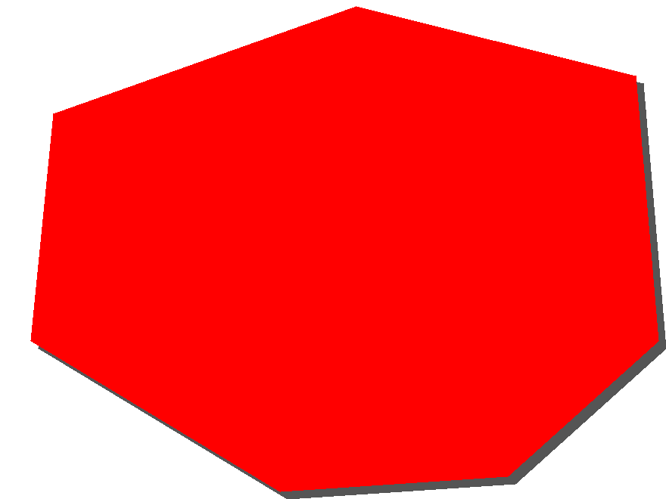 symbool 1: displacementX=10 displacementY=10 symbool 2: zelfde vlak zonder displacement
PerpendicularOffset | Verplaatsing (loodrecht op vlakrand) t.o.v. de doorgaande vlakrand in points of pixels. | ja

Kenmerken van tekst symbolen (Text Symbolizer)
Symbol attribuut | Omschrijving | Mogelijk in SLD / SE | Domein | Default | Voorbeeld
Label | Attribuut dat gevisualiseerd wordt als tekst. | ja
Label - FormatNumber | Functie waarmee een te visualiseren getal kan worden geformatteerd (leading/trailing zeros, aantal decimalen, etc). | ja
Label - FormatDate | Functie waarmee een te visualiseren datum en tijd kan worden geformatteerd (volgorde dag/maand/jaar, uitschrijven als tekst in taal, etc). | ja
Label - string functies | Substring - Functie waarmee een deel van de tekst kan worden geselecteerd voor visualisatie Concatenate - Functie waarmee tekst kan worden gecombineerd ChangeCase - Functie waarmee lowercase <-> uppercase vervanging kan worden gedaan Trim - Functie waarmee begin- en/of eindtekens van een tekst kunnen worden gestript StringPosition - Geeft de positie van een lookupstring in de tekst StringLength - Geeft de lengte van de tekst (aantal karakters). | ja
Fill - fill | RGB kleur van de tekst in 2 formaten: R, G, B (decimale waarden) en #RRGGBB (in hexadecimale waarden , bijv. 0,127,255 | #007FFF. | ja | 0 - 255 (decimaal) en #00 - FF (hexadecimaal) voor elke kleur
Fill - fill-opacity | Ondoorschijnendheid van de tekst (omgekeerde van transparancy), waarbij 1.0 = niet transparant. | ja
Font - font-family | Naam van het True Type Font (lettertype). | ja
Font - font-style | Stijl van het lettertype (normaal of schuin). | ja | normal/italic | normal
Font - font-weight | Dikte van het lettertype (normaal of vet). | ja | normal/bold | normal
Font - font-size | Grootte van het lettertype in points of pixels. | ja
Halo - fill | Kleur van de rand om de tekst, hexadecimaal geschreven in de vorm #RRGGBB. | ja
Halo - fill-opacity | Ondoorschijnendheid (omgekeerde van transparancy), waarbij 1.0 = niet transparant. | ja
Halo - Radius | Dikte van de rand om de tekst. | ja
PointPlacement - AnchorPoint | X,y coordinaten waar de tekst moet beginnen relatief ten opzichte van de centroide van het vlak. 0.0 is linksbeneden, 1.0 is rechtsboven. (vgl. links/rechts/midden uitlijnen). | ja | top, center, bottom
PointPlacement - Displacement | X,y offset relatief t.o.v. van het puntcoördinaat. | ja |  | X=0, Y=0
PointPlacement - Rotation | Richting van de tekst. | ja |  | 0
LinePlacement - PerpendicularOffset | Verplaatsing (loodrecht op lijn) t.o.v. de doorgaande lijn in points of pixels. | ja
LinePlacement - IsRepeated | De tekst wordt herhaald weergegeven langs de lijn, rekening houdend met de waarden voor InitialGap en Gap. | ja | ja/nee | nee
LinePlacement - InitialGap | Aantal points of pixels lege ruimte voor de tekst. | ja
LinePlacement - Gap | Aantal points of pixels lege ruimte achter de tekst. | ja
LinePlacement - IsAligned | De tekst volgt de geometrie van de lijn. | ja | ja/nee | nee
LinePlacement - GeneralizeLine | De tekst wordt geplaatst langs een gegeneraliseerde lijn. | ja | ja/nee | nee
BackgroundMarker - ExternalGraphic - OnlineResource | URL van de externe file met de afbeelding die het punt symboliseert. (in SLD 1.1 kan i.p.v. "OnlineResource" ook "InlineContent" gebruikt worden (als base64 encoded binary of embedded XML). | nee
BackgroundMarker - ExternalGraphic - Format | MIME type van de externe afbeelding, bijv. "image/jpg" voor JPEG file "image/png" voor PNG file "image/svg+xml" voor SVG file | nee
BackgroundMarker - Mark - WellKnownName | Soort puntsymbool met een bekende vorm, zoals vierkant, cirkel, ster, kruis, X. | nee | cirkel, vierkant, ster, driehoek, kruis, X
BackgroundMarker - Mark - Fill - fill | RGB kleur van de vulling van de marker in 2 formaten: R, G, B (decimale waarden) en #RRGGBB (in hexadecimale waarden , bijv. 0,127,255 | #007FFF. | nee | 0 - 255 (decimaal) en #00 - FF (hexadecimaal) voor elke kleur
BackgroundMarker - Mark - Fill - fill-opacity | Ondoorschijnendheid van de vulling van de marker (omgekeerde van transparancy), waarbij 1.0 = niet transparant. | nee | 0.0 - 1.0 | 1
BackgroundMarker - Mark - OnlineResource | URL van True Type Font file (lettertype) of ander bestand met één of meerdere markers. | nee
BackgroundMarker - Mark - Format | MIME type van de externe font file of afbeelding. "application/x-font-ttf" is de defacto aanduiding voor True Type Font. | nee
BackgroundMarker - Mark - MarkIndex | (ASCII) Code van het teken binnen de True Type Font file. | nee
BackgroundMarker - Mark - Stroke - stroke | RGB kleur van de rand van de marker in 2 formaten: R, G, B (decimale waarden) en #RRGGBB (in hexadecimale waarden , bijv. 0,127,255 | #007FFF. | nee | 0 - 255 (decimaal) en #00 - FF (hexadecimaal) voor elke kleur
BackgroundMarker - Mark - Stroke - stroke-opacity | Ondoorschijnendheid van de rand van de marker (omgekeerde van transparancy), waarbij 1.0 = niet transparant. | nee | 0.0 - 1.0 | 1
BackgroundMarker - Mark - Stroke - stroke-width | Lijndikte van de rand in points of pixels. | nee
BackgroundMarker - Size | Grootte van het puntsymbool in points of pixels. | nee | decimaal getal | 6 als mark, ware grootte als externalgraphic
BackgroundMarker - Opacity | Ondoorschijnendheid van het puntsymbool (omgekeerde van transparancy), waarbij 1.0 = niet transparant. | nee | 0.0 - 1.0 | 1.0
BackgroundMarker - Rotation | Draaiïngshoek van het puntsymbool. | nee | 0.0 - 360.0 | 0
BackgroundMarker - Anchorpoint | De relatieve positie van het puntsymool t.o.v. het plaatsingspunt, zowel in X als Y richting. Bij X=0.0 enY=0.0 valt de linkeronderhoek van het puntsymbool samen met het plaatsingspunt en bij X=1.0 en Y=1.0 de rechterbovenhoek. Bij X=0.5 en = 0.5 ligt het plaatsingspunt in het middel van het puntsymbool. | nee | 0.0 - 1.0 voor zowel X als Y | X= 0.5, Y= 0.5
BackgroundMarker - Displacement | De verplaatsing van het symboolpunt in X en in Y richting in points of pixels. | nee | decimaal getal voor zowel X als Y | X=0, Y=0
BackgroundMarker - Halo - fill | Kleur van rand om de tekst in 2 formaten: R, G, B (decimale waarden) en #RRGGBB (in hexadecimale waarden , bijv. 0,127,255 | #007FFF. | nee | 0 - 255 (decimaal) en #00 - FF (hexadecimaal) voor elke kleur
BackgroundMarker - Halo - fill-opacity | Ondoorschijnendheid (omgekeerde van transparancy), waarbij 1.0 = niet transparant. | nee | 0.0 - 1.0 | 1
BackgroundMarker - Halo - Radius | Dikte van de rand om de tekst. | nee | decimaal getal
Text-box - Border - Stroke - stroke | RGB kleur van de rechthoekige rand om de tekst heen in 2 formaten: R, G, B (decimale waarden) en #RRGGBB (in hexadecimale waarden , bijv. 0,127,255 | #007FFF. | nee | 0 - 255 (decimaal) en #00 - FF (hexadecimaal) voor elke kleur
Text-box - Border - Stroke - stroke-opacity | Ondoorschijnendheid van de rand van de textbox (omgekeerde van transparancy), waarbij 1.0 = niet transparant. | nee | 0.0 - 1.0 | 1
Text-box - Border - Stroke - stroke-width | Lijndikte van de rechthoekige rand om de tekst heen. | nee | decimaal getal
Text-box - Padding | Rechthoekige ruimte om de tekst heen, tussen de inhoud van het tekstvak en de rand. | nee | decimaal getal
Text-box - Fill - fill | Kleur van rechthoekige ruimte om de tekst heen in 2 formaten: R, G, B (decimale waarden) en #RRGGBB (in hexadecimale waarden , bijv. 0,127,255 | #007FFF. | nee | 0 - 255 (decimaal en #00 - FF (hexadecimaal) voor elke kleur
Text-box - Fill - fill-opacity | Ondoorschijnendheid van de vulling van de textbox (omgekeerde van transparancy), waarbij 1.0 = niet transparant. | mee | 0.0 - 1.0 | 1

